Sheet1
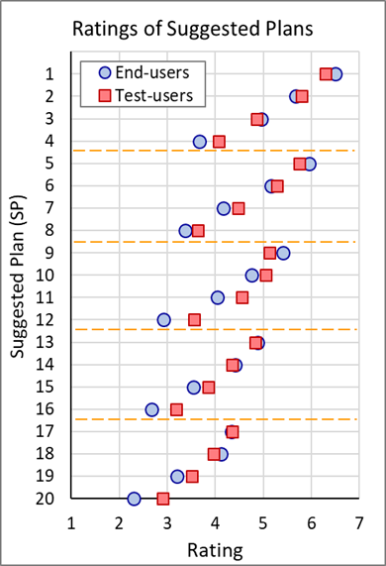
 | Particip | Stakeholder (End-users) |  |  |  |  |  | No_stakeholder (Test-users)
 | pid | p1 | p2 | p22 | p23 | p24 |  | p1 | p2 | p50 | p51 | p52 | p53
1 | pvq1 | 6 | 5 | 6 | 7 | 7 | 6.0833333333 | 7 | 6 | 5 | 6 | 7 | 6 | 6.0943396226 | 1 | 4.5
2 | pvq2 | 4 | 6 | 6 | 6 | 7 | 5.7916666667 | 7 | 6 | 5 | 7 | 7 | 7 | 6.2075471698 | 7 | 4.5
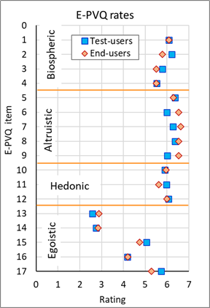
3 | pvq3 | 7 | 4 | 7 | 5 | 7 | 5.5 | 6 | 6 | 7 | 7 | 6 | 6 | 5.7924528302
4 | pvq4 | 4 | 4 | 4 | 7 | 7 | 5.5 | 7 | 5 | 5 | 5 | 6 | 6 | 5.5283018868 | 1 | 9.5
5 | pvq5 | 7 | 7 | 7 | 5 | 7 | 6.2916666667 | 7 | 7 | 6 | 7 | 6 | 6 | 6.358490566 | 7 | 9.5
6 | pvq6 | 7 | 7 | 7 | 7 | 7 | 6.5416666667 | 6 | 6 | 4 | 6 | 6 | 6 | 6
7 | pvq7 | 7 | 7 | 7 | 7 | 7 | 6.625 | 7 | 7 | 3 | 7 | 6 | 6 | 6.2641509434 | 1 | 12.5
8 | pvq8 | 7 | 7 | 7 | 7 | 7 | 6.5416666667 | 6 | 7 | 5 | 6 | 7 | 6 | 6.358490566 | 7 | 12.5
9 | pvq9 | 6 | 7 | 7 | 7 | 7 | 6.5416666667 | 6 | 6 | 3 | 6 | 6 | 5 | 6.0188679245
10 | pvq10 | 6 | 6 | 6 | 6 | 4 | 5.9583333333 | 6 | 6 | 3 | 5 | 6 | 6 | 5.9056603774
11 | pvq11 | 6 | 7 | 7 | 3 | 7 | 5.625 | 7 | 6 | 6 | 5 | 7 | 6 | 5.9811320755
12 | pvq12 | 6 | 6 | 7 | 6 | 6 | 6 | 6 | 7 | 3 | 6 | 6 | 6 | 6.0754716981
13 | pvq13 | 1 | 1 | 1 | 4 | 1 | 2.875 | 1 | 5 | 5 | 3 | 2 | 1 | 2.5849056604
14 | pvq14 | 1 | 1 | 2 | 4 | 1 | 2.8333333333 | 1 | 6 | 5 | 1 | 4 | 3 | 2.7547169811
15 | pvq15 | 6 | 2 | 4 | 5 | 4 | 4.75 | 4 | 7 | 5 | 5 | 6 | 5 | 5.0566037736
16 | pvq16 | 2 | 3 | 2 | 6 | 7 | 4.2083333333 | 4 | 6 | 2 | 3 | 5 | 6 | 4.1886792453
17 | pvq17 | 5 | 5 | 2 | 5 | 4 | 5.2916666667 | 6 | 7 | 5 | 6 | 6 | 7 | 5.7358490566

